2.Pivot VC
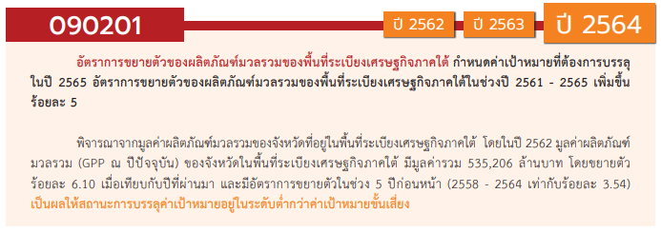
องค์ประกอบ/ปัจจัย | ปีงบประมาณ
 | 2563 | 2564 | 2565 | 2566 | Grand Total
090201V01 |  | 8 |  |  | 8
090201F0101 |  | 8 |  |  | 8
090201F0102
090201V02 |  | 2 | 2 | 1 | 5
090201F0201 |  | 2 | 1 |  | 3
090201F0203 |  |  | 1 | 1 | 2
090201F0202
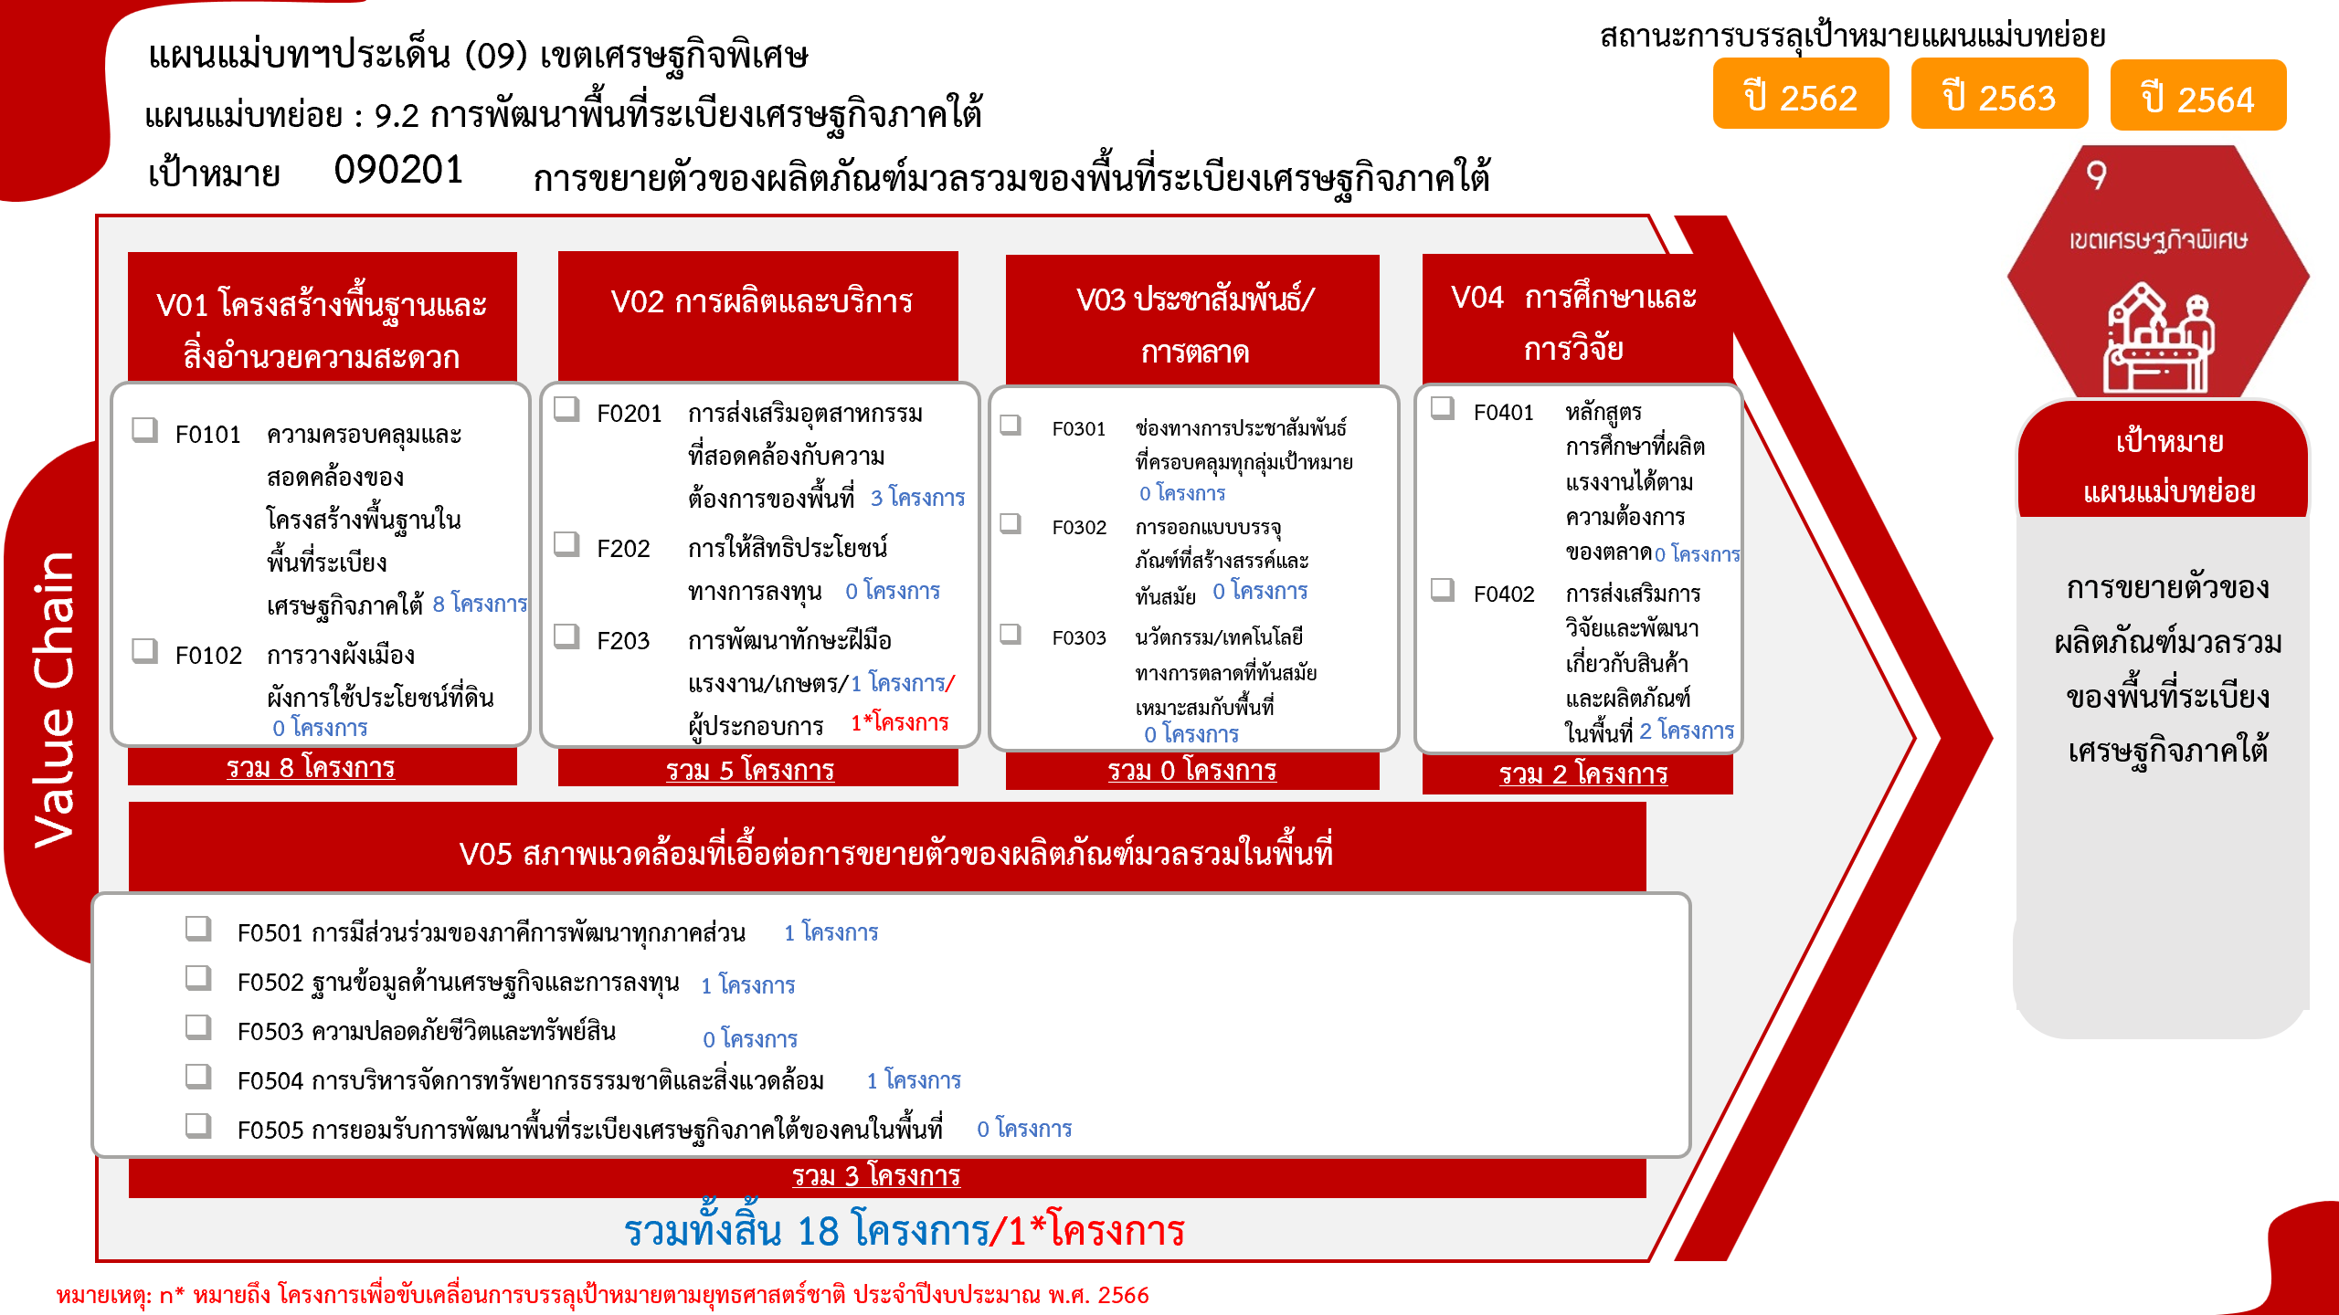
090201V04 | 2 |  |  |  | 2
090201F0402 | 2 |  |  |  | 2
090201F0401
090201V05 | 1 | 1 | 1 |  | 3
090201F0501 |  | 1 |  |  | 1
090201F0502 |  |  | 1 |  | 1
090201F0504 | 1 |  |  |  | 1
090201F0503
090201F0505
090201V03
090201F0301
090201F0302
090201F0303
Grand Total | 3 | 11 | 3 | 1 | 18

4. รวม
โครงการภายใต้เป้าหมายแผนแม่บทย่อย: 090201 การขยายตัวของผลิตภัณฑ์มวลรวมของพื้นที่ระเบียงเศรษฐกิจภาคใต้
กรุณา Log in เข้าระบบ eMENSCR ก่อนดำเนินการ Click ที่ link โครงการนั้น ๆ
หมายเหตุ : หากไม่ Login จะไม่สามารถดูรายละเอียดโครงการได้
โครงการที่ปรากฎเป็นโครงการที่ผ่านการอนุมัติจากผู้บริหาร (M7) ของหน่วยงานเท่านั้น (ข้อมูล ณ เดือนมีนาคม 2565)

ชื่อโครงการ / การดำเนินงาน | ปีงบประมาณ | วันที่เริ่มต้นโครงการ | วันที่สิ้นสุดโครงการ | หน่วยงานระดับกองหรือเทียบเท่า | หน่วยงานระดับกรมหรือเทียบเท่า | หน่วยงานระดับกระทรวงหรือเทียบเท่า | ประเภทโครงการ | องค์ประกอบ | ปัจจัย
โครงการเฝ้าระวังคุณภาพและความปลอดภัยของผลิตภัณฑ์สุขภาพในพื้นที่เขตเศรษฐกิจพิเศษ | 2563 | ตุลาคม 2562 | กันยายน 2563 | กองแผนงานและวิชาการ | กรมวิทยาศาสตร์การแพทย์ | กระทรวงสาธารณสุข |  | 090201V04 | 090201F0402
โครงการพัฒนาศูนย์บริการการแพทย์แผนไทยและการแพทย์ทางเลือก ในพื้นที่ระเบียงเศรษฐกิจภาคใต้ | 2563 | ตุลาคม 2562 | กันยายน 2563 | สถาบันการแพทย์แผนไทย | กรมการแพทย์แผนไทยและการแพทย์ทางเลือก | กระทรวงสาธารณสุข |  | 090201V04 | 090201F0402
โครงการพัฒนาและส่งเสริมการผลิตสินค้าเกษตร | 2563 | มกราคม 2563 | กันยายน 2563 | ฝ่ายอำนวยการสำนักงาน | สำนักงานส่งเสริมเศรษฐกิจดิจิทัล | กระทรวงดิจิทัลเพื่อเศรษฐกิจและสังคม |  | 090201V05 | 090201F0504
งานวางท่อขยายเขตจำหน่ายน้ำ กปภ.สาขาเกาะสมุย ตำบลลิปะน้อย อำเภอเกาะสมุย จังหวัดสุราษฎร์ธานี | 2564 | ธันวาคม 2563 | มีนาคม 2564 | กองแผนและวิชาการ | การประปาส่วนภูมิภาค | กระทรวงมหาดไทย |  | 090201V01 | 090201F0101
งานวางท่อขยายเขตจำหน่ายน้ำ กปภ.สาขาเกาะพะงัน ตำบลเกาะพะงัน อำเภอเกาะพะงัน จังหวัดสุราษฎร์ธานี | 2564 | ธันวาคม 2563 | เมษายน 2564 | กองแผนและวิชาการ | การประปาส่วนภูมิภาค | กระทรวงมหาดไทย |  | 090201V01 | 090201F0101
งานวางท่อขยายเขตจำหน่ายน้ำ กปภ.สาขานครศรีธรรมราช ตำบลช้างซ้าย อำเภอพระพรหม จังหวัดนครศรีธรรมราช | 2564 | ธันวาคม 2563 | เมษายน 2564 | กองแผนและวิชาการ | การประปาส่วนภูมิภาค | กระทรวงมหาดไทย |  | 090201V01 | 090201F0101
งานวางท่อขยายเขตจำหน่ายน้ำ กปภ.สาขาสุราษฎร์ธานี ตำบลมะขามเตี้ย อำเภอเมืองสุราษฎร์ธานี จังหวัดสุราษฎร์ธานี | 2564 | ธันวาคม 2563 | เมษายน 2564 | กองแผนและวิชาการ | การประปาส่วนภูมิภาค | กระทรวงมหาดไทย |  | 090201V01 | 090201F0101
งานวางท่อขยายเขตจำหน่ายน้ำ กปภ.สาขาชุมพร ตำบลขุนกระทิง อำเภอเมืองชุมพร จังหวัดชุมพร | 2564 | ธันวาคม 2563 | มีนาคม 2564 | กองแผนและวิชาการ | การประปาส่วนภูมิภาค | กระทรวงมหาดไทย |  | 090201V01 | 090201F0101
งานวางท่อขยายเขตจำหน่ายน้ำ กปภ.สาขากระบี่ ตำบลเหนือคลอง อำเภอเหนือคลอง จังหวัดกระบี่ี | 2564 | ธันวาคม 2563 | สิงหาคม 2564 | กองแผนและวิชาการ | การประปาส่วนภูมิภาค | กระทรวงมหาดไทย |  | 090201V01 | 090201F0101
งานวางท่อขยายเขตจำหน่ายน้ำ กปภ.สาขาขนอม ตำบลขนอม อำเภอขนอม จังหวัดนครศรีธรรมราช | 2564 | ธันวาคม 2563 | มกราคม 2564 | กองแผนและวิชาการ | การประปาส่วนภูมิภาค | กระทรวงมหาดไทย |  | 090201V01 | 090201F0101
งานวางท่อขยายเขตจำหน่ายน้ำ กปภ.สาขาระนอง ตำบลบางริ้น อำเภอเมืองระนอง จังหวัดระนอง | 2564 | ธันวาคม 2563 | กุมภาพันธ์ 2564 | กองแผนและวิชาการ | การประปาส่วนภูมิภาค | กระทรวงมหาดไทย |  | 090201V01 | 090201F0101
โครงการพัฒนาและยกระดับผลิตภัณฑ์สมุนไพรเพื่อสุขภาพในพื้นที่ระเบียงเศรษฐกิจภาคใต้อย่างยั่งยืน (SEC) | 2564 | ตุลาคม 2563 | กันยายน 2564 | กองแผนงานและวิชาการ | กรมวิทยาศาสตร์การแพทย์ | กระทรวงสาธารณสุข |  | 090201V02 | 090201F0201
โครงการพัฒนาศักยภาพผู้ประกอบการด้านการผลิตและยกระดับมาตรฐานในกลุ่มผู้ประกอบการใหม่และกลุ่มปรับตัวสู่การพัฒนาผลิตภัณฑ์ประมงแปรรูป พื้นที่กลุ่มจังหวัดภาคใต้อ่าวไทย | 2564 | ตุลาคม 2563 | กันยายน 2564 |  | สถาบันอาหาร | กระทรวงอุตสาหกรรม |  | 090201V02 | 090201F0201
โครงการศึกษาจัดทำแผนแม่บทและขับเคลื่อนการพัฒนาพื้นที่เศรษฐกิจใหม่ | 2564 | เมษายน 2564 | เมษายน 2565 | กองยุทธศาสตร์การพัฒนาพื้นที่ | สำนักงานสภาพัฒนาการเศรษฐกิจและสังคมแห่งชาติ | สำนักนายกรัฐมนตรี |  | 090201V05 | 090201F0501
โครงการพัฒนาศักยภาพแรงงานรองรับการท่องเที่ยวและบริการให้มีมูลค่าสูง พ.ศ. 2565 | 2565 | ตุลาคม 2564 | กันยายน 2565 | สำนักพัฒนาผู้ฝึกและเทคโนโลยีการฝึก | กรมพัฒนาฝีมือแรงงาน | กระทรวงแรงงาน |  | 090201V02 | 090201F0203
โครงการพัฒนาและยกระดับผลิตภัณฑ์สมุนไพรเพื่อสุขภาพ ในพื้นที่ระเบียงเศรษฐกิจภาคใต้อย่างยั่งยืน (SEC) | 2565 | ตุลาคม 2564 | กันยายน 2565 | กองแผนงานและวิชาการ | กรมวิทยาศาสตร์การแพทย์ | กระทรวงสาธารณสุข |  | 090201V02 | 090201F0201
โครงการจัดการปัจจัยเสี่ยงด้านอนามัยสิ่งแวดล้อมในพื้นที่ระเบียงเศรษฐกิจภาคใต้ | 2565 | ตุลาคม 2564 | กันยายน 2565 | กองประเมินผลกระทบต่อสุขภาพ | กรมอนามัย | กระทรวงสาธารณสุข |  | 090201V05 | 090201F0502
โครงการพัฒนาศักยภาพแรงงานรองรับพื้นที่ระเบียงเศรษฐกิจภาคใต้ (SEC) | 2566 | ตุลาคม 2565 | กันยายน 2566 | สำนักพัฒนาผู้ฝึกและเทคโนโลยีการฝึก | กรมพัฒนาฝีมือแรงงาน | กระทรวงแรงงาน | ข้อเสนอโครงการสำคัญ 2566 ที่ผ่านเข้ารอบ | 090201V02 | 090201F0203
 |  |  |  |  |  |  |  | 090201V01 | 090201F0102
 |  |  |  |  |  |  |  | 090201V02 | 090201F0202
 |  |  |  |  |  |  |  | 090201V03 | 090201F0301
 |  |  |  |  |  |  |  | 090201V03 | 090201F0302
 |  |  |  |  |  |  |  | 090201V03 | 090201F0303
 |  |  |  |  |  |  |  | 090201V04 | 090201F0401
 |  |  |  |  |  |  |  | 090201V05 | 090201F0503
 |  |  |  |  |  |  |  | 090201V05 | 090201F0505

